DanhSach
STT | Họ tên thí sinh | Ngày sinh | Số căn cước | Hạng GPLX | Số tiền | Mã QR
1 | TRẦN THẾ ANH | 19/07/1989 | 001089018769 | D2 | 100.000 | 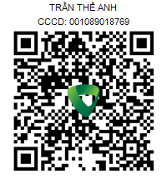
2 | NGUYỄN VĂN BẮC | 03/09/1997 | 027097001093 | D2 | 100.000 | 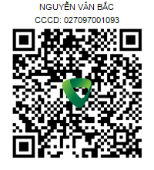
3 | VŨ VĂN CHÍNH | 14/05/2000 | 034200004702 | D2 | 100.000 | 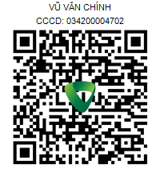
4 | HUỲNH HỒNG CHƯƠNG | 01/03/1990 | 091090000848 | D2 | 100.000 | 
5 | NGÔ VĂN CƯỜNG | 20/06/1974 | 024074000195 | D2 | 100.000 | 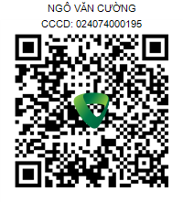
6 | NGUYỄN ANH DŨNG | 26/12/1993 | 083093006077 | D2 | 100.000 | 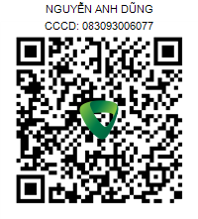
7 | NGUYỄN ĐÌNH DUY | 04/09/1988 | 001088043824 | D2 | 100.000 | 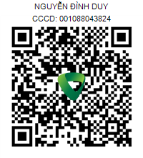
8 | NGUYỄN ĐỨC ĐẠT | 22/10/1991 | 042091008429 | D2 | 100.000 | 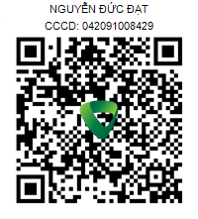
9 | NGUYỄN HẢI ĐĂNG | 13/08/1980 | 045080000102 | D2 | 100.000 | 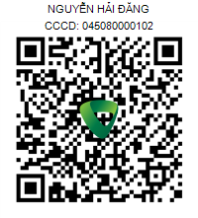
10 | ĐOÀN VĂN HIẾU | 25/05/1992 | 051092011765 | D2 | 100.000 | 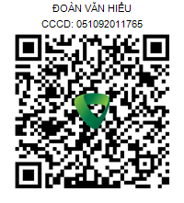
11 | ĐINH VIẾT HƯNG | 10/02/1988 | 036088008194 | D2 | 100.000 | 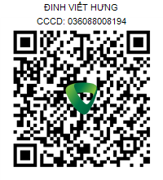
12 | NGUYỄN VĂN HỮU | 16/04/1982 | 080082000035 | D2 | 100.000 | 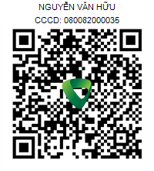
13 | NGUYỄN HOÀNG KHÁNH | 25/07/1981 | 052081003255 | D2 | 100.000 | 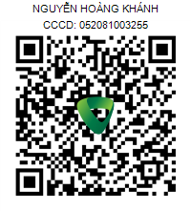
14 | TRẦN MINH KHOA | 03/06/1993 | 066093023776 | D2 | 100.000 | 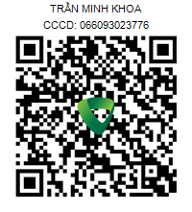
15 | PHẠM VĂN LINH | 14/10/1994 | 068094000320 | D2 | 100.000 | 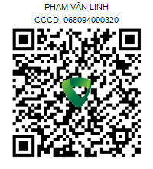
16 | ĐINH NGỌC LONG | 02/08/2000 | 077200005092 | D2 | 350.000 | 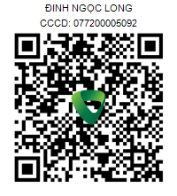
17 | TRẦN TRỌNG NGHĨA | 24/11/1998 | 077098005347 | D2 | 100.000 | 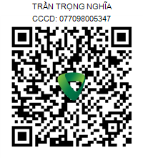
18 | THẠCH TRÍ NHÂN | 28/02/1989 | 094089018117 | D2 | 100.000 | 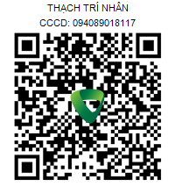
19 | TRẦN QUỐC PHONG | 17/01/1988 | 077088003439 | D2 | 80.000 | 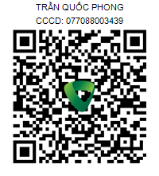
20 | VÕ HỮU PHƯỚC | 20/10/1991 | 077091004646 | D2 | 350.000 | 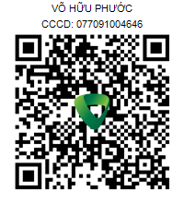
21 | HUỲNH THANH SANG | 30/01/1988 | 056088000032 | D2 | 100.000 | 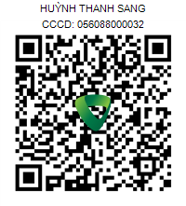
22 | NGUYỄN HOÀNG TÂN | 08/02/1992 | 077092000029 | D2 | 100.000 | 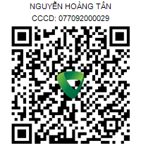
23 | NGUYỄN TUẤN THANH | 06/06/1990 | 077090000058 | D2 | 100.000 | 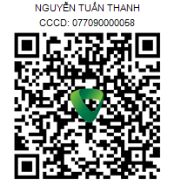
24 | LÊ KHẮC THIỆN | 28/11/1996 | 031096007858 | D2 | 100.000 | 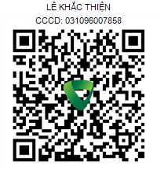
25 | NGUYỄN QUANG THIỆN | 02/03/1984 | 077084003835 | D2 | 100.000 | 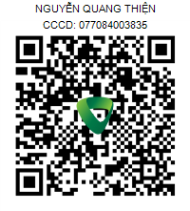
26 | NGUYỄN ANH THOẠI | 16/09/1995 | 068095008314 | D2 | 100.000 | 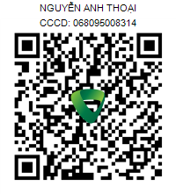
27 | LÊ VĂN THUẬN | 10/02/1990 | 056090002023 | D2 | 100.000 | 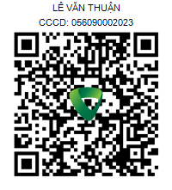
28 | PHẠM THANH TIỆP | 08/11/1979 | 036079001598 | D2 | 100.000 | 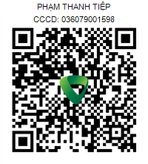
29 | TRẦN TRIỀU TRỌNG | 30/12/1993 | 077093002955 | D2 | 100.000 | 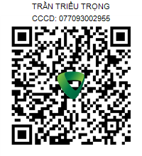
30 | NGUYỄN TUẤN TÚ | 03/09/1986 | 077086004461 | D2 | 100.000 | 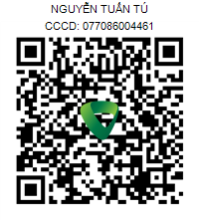
31 | NGUYỄN THANH TÚ | 15/07/1986 | 077086001266 | D2 | 350.000 | 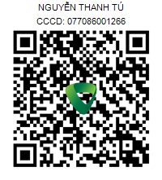
32 | NGUYỄN THANH TÙNG | 31/10/1990 | 077090004150 | D2 | 100.000 | 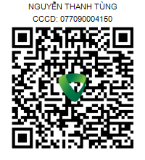
33 | PHẠM VĂN TUYỂN | 05/07/1990 | 037090010386 | D2 | 100.000 | 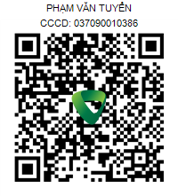
34 | ĐINH CHÂU TUẤN VŨ | 23/03/1991 | 077091002871 | D2 | 100.000 | 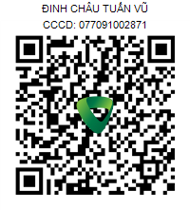
35 | HOÀNG VĂN VƯƠNG | 02/04/1983 | 020083003375 | D2 | 100.000 | 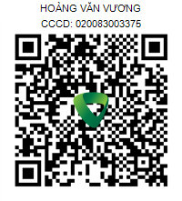
36 | NGUYỄN LÝ VƯƠNG | 17/05/1995 | 077095008241 | D2 | 100.000 | 